Retirement planner
 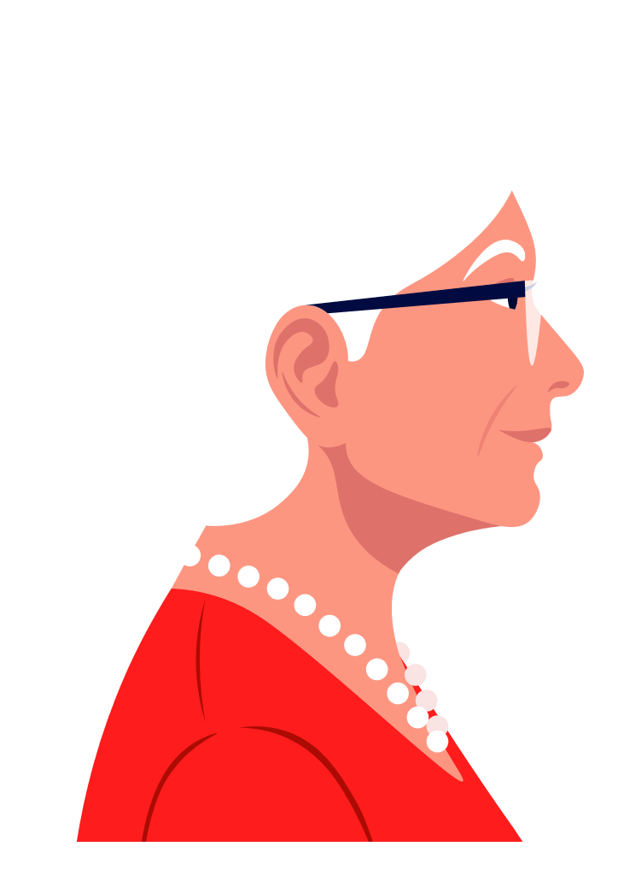   Retirement planner
CONGRATULATIONS! At age 84, you will have a savings balance of $25,813.
 | Minus | Cone of uncertainty | Savings disbursements | Savings balance - working years | Savings balance - retirement
$40 | 78,150 | 1,200 | 0 | 78,750 | #N/A
$41 | 97,253 | 2,850 | 0 | 98,672 | #N/A
$42 | 117,359 | 5,002 | 0 | 119,839 | #N/A
$43 | 138,520 | 7,711 | 0 | 142,329 | #N/A
$44 | 160,792 | 11,041 | 0 | 166,224 | #N/A
$45 | 184,234 | 15,057 | 0 | 191,613 | #N/A
$46 | 208,906 | 19,834 | 0 | 218,589 | #N/A
$47 | 234,874 | 25,450 | 0 | 247,251 | #N/A
$48 | 262,205 | 31,992 | 0 | 277,704 | #N/A
$49 | 290,970 | 39,556 | 0 | 310,061 | #N/A
$50 | 321,246 | 48,243 | 0 | 344,440 | #N/A
$51 | 353,112 | 58,166 | 0 | 380,967 | #N/A
$52 | 386,650 | 69,445 | 0 | 419,777 | #N/A
$53 | 421,949 | 82,212 | 0 | 461,014 | #N/A
$54 | 459,102 | 96,612 | 0 | 504,827 | #N/A
$55 | 498,204 | 112,798 | 0 | 551,379 | #N/A
$56 | 539,360 | 130,940 | 0 | 600,840 | #N/A
$57 | 582,677 | 151,221 | 0 | 653,392 | #N/A
$58 | 628,267 | 173,838 | 0 | 709,229 | #N/A
$59 | 676,251 | 199,006 | 0 | 768,556 | #N/A
$60 | 726,754 | 226,959 | 0 | 831,591 | #N/A
$61 | 779,909 | 257,949 | 0 | 898,565 | #N/A
$62 | 835,854 | 292,248 | 0 | 969,726 | #N/A
$63 | 894,736 | 330,153 | 0 | 1,045,333 | #N/A
$64 | 956,710 | 371,984 | 0 | 1,125,667 | 1,125,667
$65 | 928,421 | 418,087 | 78,517 | #N/A | 1,117,504
$66 | 896,291 | 466,967 | 80,872 | #N/A | 1,106,476
$67 | 860,047 | 518,748 | 83,298 | #N/A | 1,092,332
$68 | 819,403 | 573,558 | 85,797 | #N/A | 1,074,806
$69 | 774,050 | 631,529 | 88,371 | #N/A | 1,053,610
$70 | 723,665 | 692,796 | 91,022 | #N/A | 1,028,438
$71 | 667,905 | 757,497 | 93,753 | #N/A | 998,963
$72 | 606,404 | 825,774 | 96,566 | #N/A | 964,832
$73 | 538,778 | 897,770 | 99,463 | #N/A | 925,672
$74 | 464,617 | 973,634 | 102,446 | #N/A | 881,080
$75 | 383,490 | 1,053,515 | 105,520 | #N/A | 830,628
$76 | 294,938 | 1,137,565 | 108,685 | #N/A | 773,856
$77 | 198,476 | 1,225,937 | 111,946 | #N/A | 710,276
$78 | 93,591 | 1,318,787 | 115,304 | #N/A | 639,364
$79 | -20,259 | 1,416,271 | 118,764 | #N/A | 560,561
$80 | -143,649 | 1,518,545 | 122,326 | #N/A | 473,270
$81 | -277,186 | 1,625,767 | 125,996 | #N/A | 376,853
$82 | -421,515 | 1,738,091 | 129,776 | #N/A | 270,630
$83 | -577,314 | 1,855,672 | 133,669 | #N/A | 153,875
$84 | -745,302 | 1,978,662 | 137,679 | #N/A | 25,813
#N/A
#N/A
#N/A
#N/A
#N/A
...
Input
Now |  |  | At retirement |  |  | Uncertainty
Your current age |  | 40 | Annual pension benefit ($) |  | 0 | Investment return uncertainty (%) |  | 2.00%
Annual income ($) |  | 50,000 | Annual pension benefit increases (%) |  | 0.00% | Annual savings amount uncertainty (%) |  | 0.00%
Annual inflation and income increases (%) |  | 3.00% | Desired retirement age |  | 65 | Annual savings increases uncertainty (%) |  | 0.00%
Retirement savings balance ($) |  | 60,000 | Number of years of retirement income |  | 20 | Annual pension benefit amount uncertainty (%) |  | 0.00%
Annual savings amount ($) |  | 15,000 | Income replacement (%) |  | 75.00% | Annual pension benefit increases uncertainty (%) |  | 0.00%
Annual savings increases (%) |  | 0.00% | Investment return (%) |  | 6.25%
Investment return (%) |  | 6.25%
Chart details
Age | Salary | Balance | Interest | Yearly savings | Desired retirement income | Pension income | Year ending balance | Notes
40 | $50,000 | $60,000 | $3,750 | $15,000 | $0 | $0 | $78,750
41 | $51,500 | $78,750 | $4,922 | $15,000 | $0 | $0 | $98,672
42 | $53,045 | $98,672 | $6,167 | $15,000 | $0 | $0 | $119,839
43 | $54,636 | $119,839 | $7,490 | $15,000 | $0 | $0 | $142,329
44 | $56,275 | $142,329 | $8,896 | $15,000 | $0 | $0 | $166,224
45 | $57,964 | $166,224 | $10,389 | $15,000 | $0 | $0 | $191,613
46 | $59,703 | $191,613 | $11,976 | $15,000 | $0 | $0 | $218,589
47 | $61,494 | $218,589 | $13,662 | $15,000 | $0 | $0 | $247,251
48 | $63,339 | $247,251 | $15,453 | $15,000 | $0 | $0 | $277,704
49 | $65,239 | $277,704 | $17,357 | $15,000 | $0 | $0 | $310,061
50 | $67,196 | $310,061 | $19,379 | $15,000 | $0 | $0 | $344,440
51 | $69,212 | $344,440 | $21,527 | $15,000 | $0 | $0 | $380,967
52 | $71,288 | $380,967 | $23,810 | $15,000 | $0 | $0 | $419,777
53 | $73,427 | $419,777 | $26,236 | $15,000 | $0 | $0 | $461,014
54 | $75,629 | $461,014 | $28,813 | $15,000 | $0 | $0 | $504,827
55 | $77,898 | $504,827 | $31,552 | $15,000 | $0 | $0 | $551,379
56 | $80,235 | $551,379 | $34,461 | $15,000 | $0 | $0 | $600,840
57 | $82,642 | $600,840 | $37,552 | $15,000 | $0 | $0 | $653,392
58 | $85,122 | $653,392 | $40,837 | $15,000 | $0 | $0 | $709,229
59 | $87,675 | $709,229 | $44,327 | $15,000 | $0 | $0 | $768,556
60 | $90,306 | $768,556 | $48,035 | $15,000 | $0 | $0 | $831,591
61 | $93,015 | $831,591 | $51,974 | $15,000 | $0 | $0 | $898,565
62 | $95,805 | $898,565 | $56,160 | $15,000 | $0 | $0 | $969,726
63 | $98,679 | $969,726 | $60,608 | $15,000 | $0 | $0 | $1,045,333
64 | $101,640 | $1,045,333 | $65,333 | $15,000 | $0 | $0 | $1,125,667
65 | $0 | $1,125,667 | $70,354 | $0 | $78,517 | $0 | $1,117,504
66 | $0 | $1,117,504 | $69,844 | $0 | $80,872 | $0 | $1,106,476
67 | $0 | $1,106,476 | $69,155 | $0 | $83,298 | $0 | $1,092,332
68 | $0 | $1,092,332 | $68,271 | $0 | $85,797 | $0 | $1,074,806
69 | $0 | $1,074,806 | $67,175 | $0 | $88,371 | $0 | $1,053,610
70 | $0 | $1,053,610 | $65,851 | $0 | $91,022 | $0 | $1,028,438
71 | $0 | $1,028,438 | $64,277 | $0 | $93,753 | $0 | $998,963
72 | $0 | $998,963 | $62,435 | $0 | $96,566 | $0 | $964,832
73 | $0 | $964,832 | $60,302 | $0 | $99,463 | $0 | $925,672
74 | $0 | $925,672 | $57,854 | $0 | $102,446 | $0 | $881,080
75 | $0 | $881,080 | $55,067 | $0 | $105,520 | $0 | $830,628
76 | $0 | $830,628 | $51,914 | $0 | $108,685 | $0 | $773,856
77 | $0 | $773,856 | $48,366 | $0 | $111,946 | $0 | $710,276
78 | $0 | $710,276 | $44,392 | $0 | $115,304 | $0 | $639,364
79 | $0 | $639,364 | $39,960 | $0 | $118,764 | $0 | $560,561
80 | $0 | $560,561 | $35,035 | $0 | $122,326 | $0 | $473,270
81 | $0 | $473,270 | $29,579 | $0 | $125,996 | $0 | $376,853
82 | $0 | $376,853 | $23,553 | $0 | $129,776 | $0 | $270,630
83 | $0 | $270,630 | $16,914 | $0 | $133,669 | $0 | $153,875
84 | $0 | $153,875 | $9,617 | $0 | $137,679 | $0 | $25,813

